Sheet1
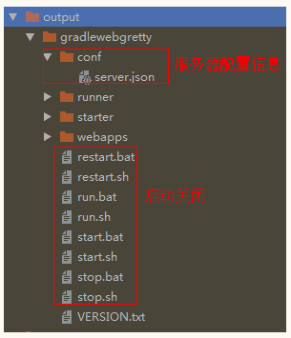
 |  |  | Gradle 引入
项目构建历史
1. 石器时代
依赖管理 : 最开始的时候如果需要依赖第三方的 jar 包,需要把 jar 放到 lib 目录中,
如果 jar 包多了不好管理,很容易出现版本冲突问题.每个项目需要使用
到同一个jar包都得拷贝一份到项目中,很占用存储空间。麻烦！！！
测试 : 每个功能都需要书写测试类,在main中写测试非常麻烦,能不写一般都是不会写.就算写了也是很简单的测试下而已。
打包 : 通过 eclipse 打包然后传递到服务器或者放入依赖的项目中.麻烦,繁琐
上传 : 通过一些文件上传工具(FTP) 上传jar包到项目下
以上这些操作都是比较频繁的,但是很多操作都不能省略,像这种重复而又没有技术含量的操作是很无聊的.所以就有了构建工具的出现.
2. 工业时代：构建工具
依赖管理 : 可以做依赖管理,将 jar 包统一管理起来,更加的清晰和方便,而且仅仅是依赖管理,没有拷贝jar包到项目中.
自动化: 可以自动测试\打包\发布
原则: 机器能做的事情,绝不自己动手去做.大大提高开发效率.
主流的构建工具
Ant （Apache Ant）
软件编译、测试、部署等步骤联系在一起加以自动化的一个工具，大多用于Java 环境中的软件开发。
Maven
从 Ant 中借用了绝大多数构建任务,其突出的是依赖管理和项目发布
Gradle
使用 Groovy 语言 构建脚本,不再像 Maven 一样使用 XML

Gradle 介绍：
一个开源的项目自动化构建工具,建立在 Apache Ant 和 Apache Maven 概念的基础上,并引入了基于 Groovy 的特定领域语言(DSL),而不再使用 XML 形式管理构建脚本.
DSL（Domain Specific Language）定义：针对某一领域，具有受限表达性的一种计算机程序设计语言。只针对一个领域做出来的简洁语言,而非为了通用而设计.

 |  |  | Groovy 介绍
什么是Groovy？
Groovy 是基于Java虚拟机的一种敏捷的动态语言，它是一种成熟的OOP (面向对象)编程语言，既可以用于面向对象编程，又可以用作纯粹的脚本语言。使用该种语言不必编写过多的代码，同时又具有闭包和动态语言中的其他特性。

与 Java 相比,Groovy 的不同点或优势
1 Groovy 完全兼容 Java 语法,可做脚本也可做类
2 分号是可选的,一般不加分号,以换行作为结束
3 类,方法,字段都是公共的,没有访问权限限制
4 默认生成具名(名值对)参数构造器 key:value
5 字段不定义访问权限时,编译器自动给字段添加 getter/setter 方法
6 字段可使用点来获取,无访问权限的也可使用 getter/setter 来操作
7 方法可省略 return 关键字,自动检索最后一行的结果作为返回值
8 空值比较不会有NullPointerException异常抛出。
Groovy 的高级特性
1. assert 断言 : 可以用 assert 代替之前 Java 的断言语句
2. 可选类型 : 可使用类 JavaScript 的弱类型,可使用 def 来表示任意类型
3. 方法调用 : 调用带参方法时可省略括号.
4. 字符串定义 : 字符串定义有三种方式,单引号,双引号,三个单引号
5. 集合 API : 集合的定义和使用更加简单,API 和 Java 有所不同,但兼容 Java API
6. 闭包 : Groovy 的一大特性,跟方法类似的代码块,可赋给一个变量也可以做为参数传递给一个方法, 像普通方法一样调用.

 |  |  |  | Groovy 代码实践
准备工作：
1 安装 groovy 环境
下载： https://groovy.apache.org/download.html
解压，进入 bin 目录 ：
groovy -v / groovyConsole
2 idea 中创建 groovy 项目

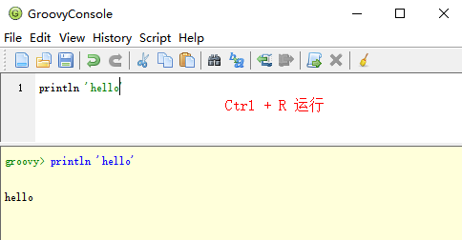

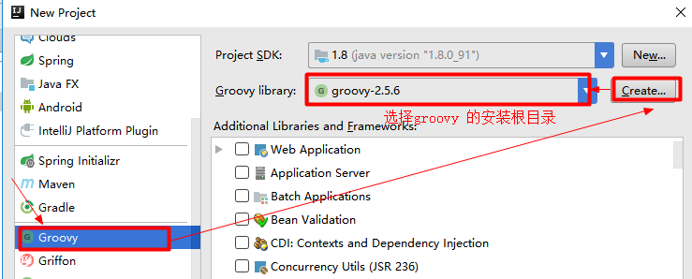

创建项目时选择 groovy 根路径，然后填写项目名就 ok 了。

groovy 与 Java 比较
1 JavaBean 的定义
1) 可省略分号
2) 可省略 getter/setter
3) 可省略 return
4) 无权限修饰符自动生成 getter/setter
5) 默认带有具名构造器 key:value
2 创建对象和操作字段
1) getter/setter 方式操作字段
2) 点方式调用字段
3) 调用自动生成的getter/setter方法
3 空值比较不抛出空指针异常

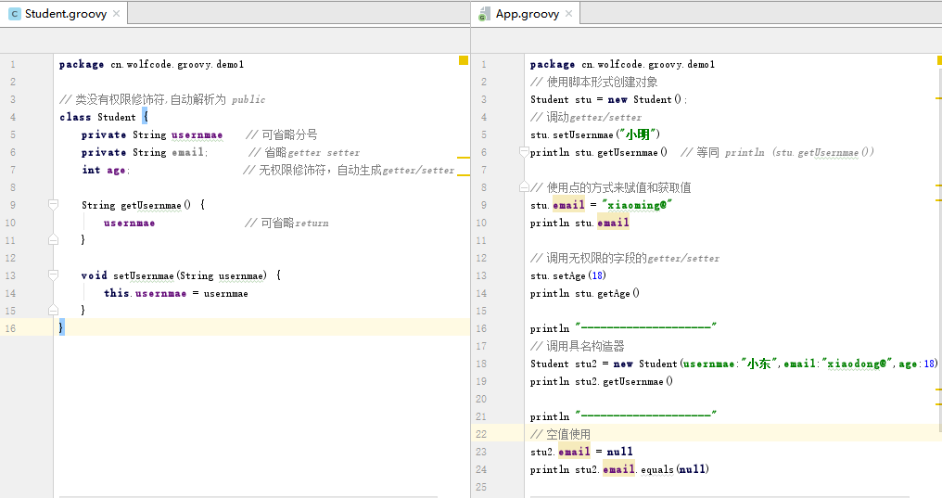

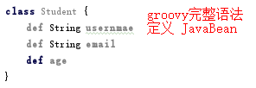

Groovy 高级特性
主要： 基本语法，字符串，集合，闭包（重点）

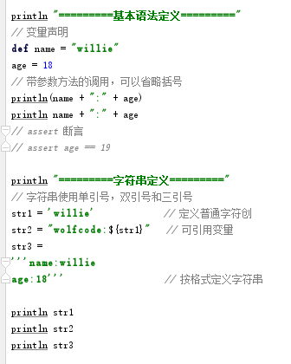
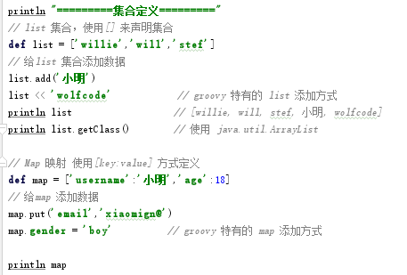

闭包

闭包介绍:
闭包简单理解就是 { } 括起来的代码块,跟方法类似,可带参和不带参.
闭包可以赋给一个变量也可以当做参数传递给一个方法,在方法中调用闭包.
闭包的定义格式
{
[param1,param2... ->]
执行体
}
[] 括起来的内容表示可有可无
闭包调用:
需要使用变量来接收再调用
def fun = {[param1,param2... ->] 执行体}
fun([param]) 或 fun.call([param])
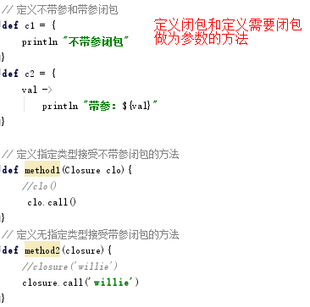
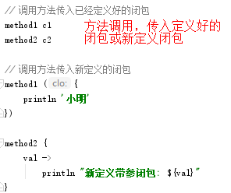

 |  |  |  |  |  | ·

调用方法时带入新定义闭包是 Gradle 使用最多的操作。

 |  |  | 下载安装 Gradle
准备工作
1 下载 Gradle
https://gradle.org/releases/ gradle-4.6
2 安装 Gradle
解压-> 配置环境变量到 bin 在就 ok 了

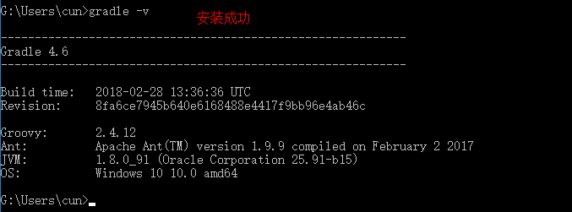

 |  | 使用 Gradle 创建基本项目

idea 自带了gradle 和 groovy 插件，所以可以直接使用，eclipse 需要先安装插件
Java项目创建
步骤如下 :
1 file -> new project -> Gradle -> 勾选 Java
2 输入: GroupId : cn.wolfcode.gradle
ArtifactId: gradleJava
Version : 1.0-SNAPSHO
3 Use local graedle distribution 选择Gradle home
4 创建类App
在 src/main/java下
创建包 cn.wolfcode
创建 App 类
5 打包
点击左右 Gradle -> gradleJava -> Tasks -> build -> jar
生成 jar 位置: build/libs/gradleJave-1.0-SNAPSHOT.jar
6 执行jar
左下 Terminal
java -classpath build\libs\gradleJave-1.0-SNAPSHOT.jar cn.wolfcode.App
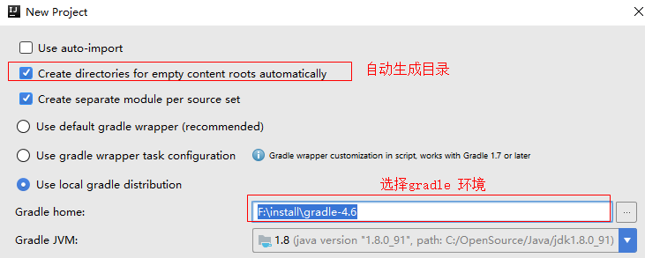

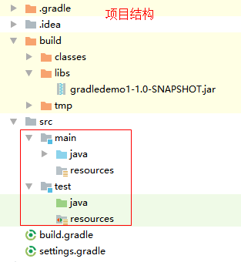
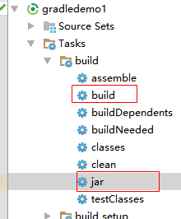
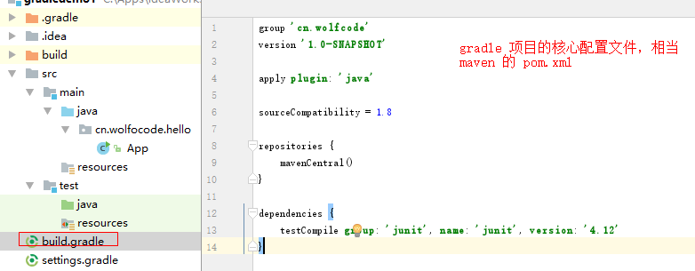

web 项目创建
步骤如下：
1 file -> new project -> Gradle -> 勾选 web
2 输入: GroupId : cn,wolfcode.gradle
ArtifactId: gradleWeb
Version : 1.0-SNAPSHO
3 Use local graedle distribution 选择Gradle home
4 打包
点击左右 Gradle -> gradleJava -> Tasks -> build -> war
生成 jar 位置: build/libs/gradleWeb-1.0-SNAPSHOT.war
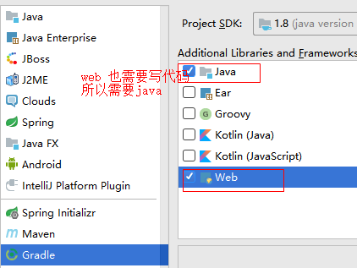
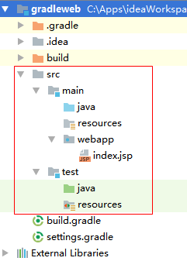
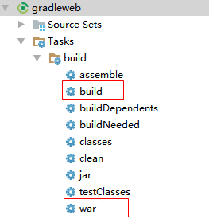

 |  |  | 构建脚本介绍

构建脚本概要:
Gradle 构建脚本中最重要的两个概念是 project 和 Task,任何一个 Gradle 构建都由一个或者多个project 组成,每个 project 包括许多的构建部分,可以是一个 jar 包,也可以是一个 web 应用,也可以是多个 jar 的整合,可以部署应用和搭建环境.
每个 project 由一个或多个 Task 组成,每个 Task 表示在构建执行过程中的一个原子操作。如编译，打包，生成 javadoc，发布到仓库等操作。
Project 和 Project 以及 Project 和 Task 以及 Task 和 Task 之间的关系如下图:
Project1 依赖 Project2,所以需先构建 Project2 ,Project2 中有三个任务 Task FGH,由于依赖关系,先执行 Task G 再执行Task F 再执行 Task H.Project1 中的 Task 也是先执行被依赖的任务.

Project 对象介绍：
一个 project 代表一个正在构建的组件(jar/war文件),当构建开始时,Gradle 会基于 build.gradle 实例化一个 org.gradle.api.Project 对象.并通过 project 变量来隐式调用其成员.那 Project 的成员有哪些呢?
Project 中常用的属性有project (隐式使用),group,name,version
Project 其他常用配置
1 plugins , apply plugin 用来引入插件使用
2 dependencies 依赖配置
3 repositories 仓库配置
4 task 任务书写
5 ext,gradle.properties Project 中属性的其他配置方式
结论：所有的配置都会被封装到 Project 对象中。

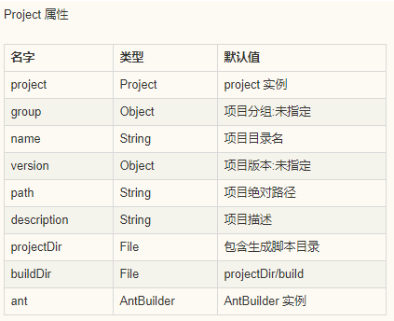

task 任务介绍
每个任务在构建执行过程中会被封装成 org.gradle.api.Task 对象. 主要包括任务的动作和任务依赖.任务动作定义了一个原子操作.可以定义依赖其他任务、动作顺序和执行条件.那任务有哪些相关操作呢?
任务主要操作动作
dependsOn : 依赖相关操作
doFirst ： 任务执行之前执行的方法
doLast, << ： 任务执行之后执行的方法、

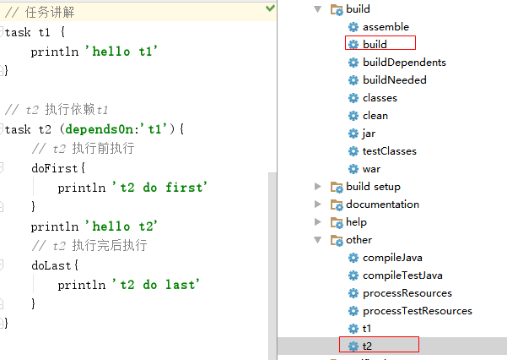
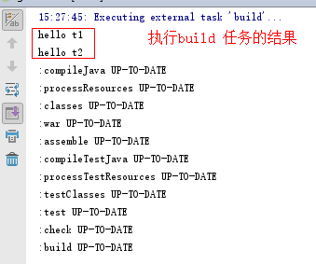
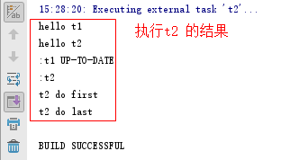

结论：直接定义在任务下的代码会在配置 project 时执行,其他时候不执行,就算依赖也不执行.只有在doFirst 或 doLast 中配置的操作才会在调用任务或者依赖执行时调用。所以以后自定义任务执行代码需要写在doFirst或doLast 中，除非先在构建Project 时就执行。

 | 自定义任务
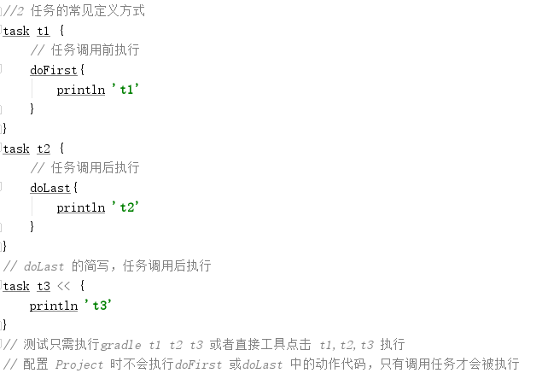
任务是 Gradle 构建中的两个基本概念之一，而任务的定义和使用有多种形式.
一.任务定义
1 定义任务基本语法
2 任务的常见定义方式
二 . 任务的依赖配置 dependsOn
1) 定义任务时参数依赖 (dependsOn:'taskName')
2) 任务内部依赖 dependsOn 'taskName'
3) 外部添加依赖 taskName1.dependsOn taskName2
三 .动态任务 （了解）
4.times { val ->
task "tk${val}" << {
println "The task is task${val}"
}
}
四.给任务自定义属性
ext.myProperty = "The property value"

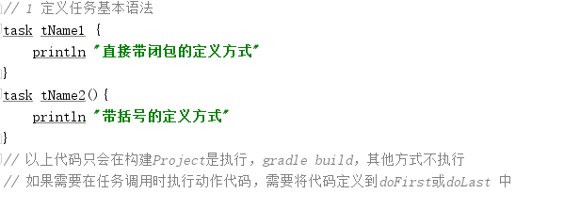
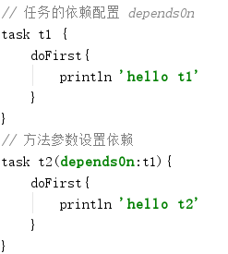
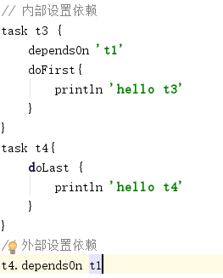

 |  |  | 项目构建生命周期
Gradle 项目构建生命周期
Gradle 的生命周期分三个阶段,初始化阶段,配置阶段,执行阶段.那这三个阶段在做什么事情呢?
初始化阶段
通过 settings.gradle 判断有哪些项目需要初始化,加载所有需要初始化的项目的 build.gradle 文件并为每个项目创建 project 对象
配置阶段
执行各项目下的 build.gradle 脚本，完成 project 的配置，并且构造 Task 任务依赖关系图以便在执行阶段按照依赖关系执行Task中的配置代码
配置代码: 配置阶段就需要执行的代码,如下
task configCode{
println 'config Code'
}
执行阶段
通过配置阶段的 Task 图,按顺序执行需要执行的 任务中的动作代码,就是执行任务中写在 doFirst 或 doLast 中的代码.
动作代码: 任务调用才会执行的代码.
task executeCode << {
println 'execute Code'
}
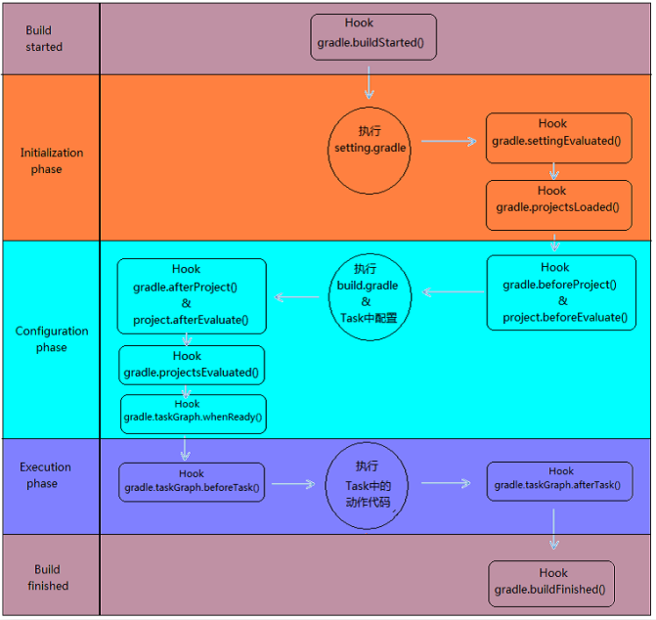

 |  |  | 依赖管理
几乎所有基于 JVM 的软件项目都需要依赖外部的类库来重用现有的功能代码.自动化依赖管理可以明确依赖的版本,能解决传递性依赖带来的版本冲突问题.
依赖管理关键点
1. 工件坐标(jar 包标志):
group : 指明 jar 包所在的分组
name : 指明 jar 包的名称
version: 指明 jar 包的版本
在 dependencies 中指明依赖的 jar 包。
2. 仓库(jar 包的存放位置)
公共仓库(中央仓库):mavenCentral/jcenter
Gradle 没有自己的中央仓库,可配置使用 Maven 的中央仓库:mavenCentral/jcenter
私有仓库: mavenLocal
配置从本地 maven 仓库中获取依赖的 jar 包,不远程加载 jar 包,使用 mavenLocal
自定义 maven 仓库
自定义仓库来源,一般指向公司的 Maven 私服.(普片做法)
文件仓库（用的少） ：
本地机器上的文件路径,一般不使用,没有意义,因为构建工具的目的就是去除本机的影响,可以在任何地方共用同一份仓库数据,跟本机关联上就没有太大的意义,当然特殊情况下除外.
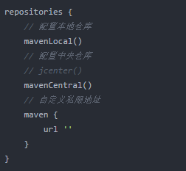

注意：可配置多个仓库，查找是按顺序来查找，找到则返回，没找到继续往下查找。

依赖传递性
比如: A 依赖 B,如果 C 依赖 A,那么 C 依赖 B
就是因为依赖的传递性,所以才会出现版本的冲突问题.以下通过一张图来了解下 Gradle 的自动化依赖管理流程.
由图可得知,Gradle 工具从远程仓库下载 jar 包到本地仓库,Gradle 工具需要依赖配置文件,如果同一个 jar 经常使用会被存入到依赖缓存中.

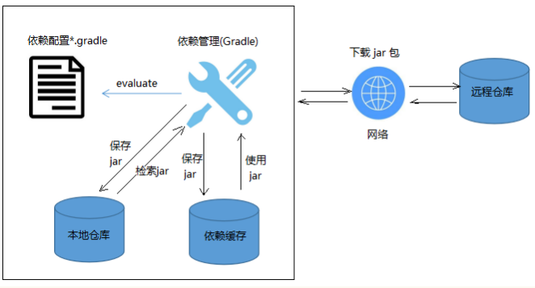

依赖阶段配置
在 build.gradle 中的 dependencies 中配置依赖,依赖分以下四种依赖.
源码依赖: compile , runtime
测试依赖: testCompile, runtime
依赖配置
compile 配置依赖的 jar ,测试代码编译和运行以及源码运行一定存在.
runtime 配置依赖的 jar,只有源码运行和测试运行存在.
testCompile 配置依赖的 jar,测试代码的编译和运行存在.
testRuntime 配置依赖的 jar,只有测试代码的运行存在.
以上的四种配置选用的主要判断依据是是否仅是运行阶段需要依赖或是否仅是测试阶段需要依赖.

实战：
加入 logbok 依赖，步骤:
1 到中央仓库查找 logbok 的配置
http://mvnrepository.com/search?q=logback
2 拷贝配置到 build.gradle 中配置依赖
dependencies {
testCompile 'junit:junit:4.12'
testCompile 'ch.qos.logback:logback-classic:1.2.3'
}
3 刷新导入
4 书写测试方法
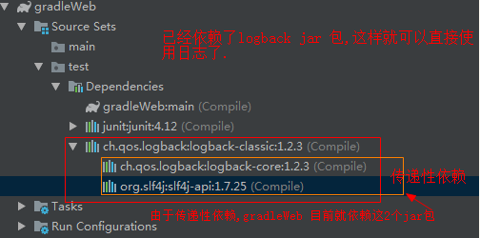

 |  |  |  | 版本冲突问题
管理依赖的最重要的环节就是传递性依赖过程中存在的版本冲突的问题处理.
在之前的手动管理依赖过程中经常遇到版本冲突问题，版本一冲突程序就无法正常运行。
而作为版本管理工具就应该拥有解决此问题的功能。
传递性依赖中的版本冲突
compile group: 'org.hibernate', name: 'hibernate-core', version: '3.6.3.Final'
之前依赖 hibernate3.6.3 ,此版本需要依赖几个 jar 包,而依赖的 hibernate-commons-annotations.jar 依赖 slf4j ,当前Hibernate框架也依赖了slf4j .由于传递性依赖的特点,两个不同版本的 jar 包会被依赖进来,这样就存在版本冲突的问题.
存在版本冲突问题是需要解决的,如果没有解决程序就不能正常运行,那咱们使用 Gradle 做依赖管理,要如何来解决此问题?

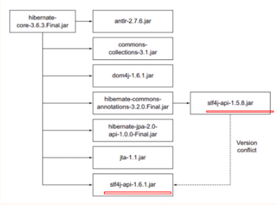

版本冲突解决
对比 Maven ，自动处理传递性依赖版本冲突,Maven 是按最短路径原则和优先声明原则来处理.
最短路径原则：
D1 路径为：项目-> A -> D1
D2 路径为：项目 -> B-> E1 -> D2
D1 路径比 D2 短，所以使用 D1
优先声明原则：
E1 和 E2 的路径距离相同，而 E1 比 E2 先声明，所以使用E1 ，不使用E2。
以上是 Maven 的自动解决方案，而Gradle 的自动解决方案是怎样的？

Gradle 的默认自动解决版本冲突的方案是选用版本最高的。
一般项目都是向下兼容，所以 Gradle 的自动解决方案也是顺应猿心。
如果有特殊需求想手动修改依赖呢？在 Gradle 中有哪些设置方案，如何设置？
Gradle 的版本冲突手动解决方案：
1 排除某个jar 包的传递性依赖。
以上配置指定了项目中不再依赖任何版本的 slf4f-api 的jar包。由程序员自行配置需要的版本。
2 排除所有 jar 的传递性依赖（不推荐）
一般需要自动依赖子项目来减少工作量，所以此配置不推荐使用
3 手动指定某个 jar 的版本
如果不清楚哪些 jar 是有冲突的，想知道存在的 jar 有哪些版本？
4 修改默认配置策略，对所有 jar 不做冲突自动解决
在 build.gradle 中配置如下代码
以上配置完成,如果存在依赖 jar 包版本冲突问题, Gradle 将不再自动处理,构建时会抛异常。
此操作可查看有哪些 jar 存在版本冲突问题。

dependencies {
compile (group: 'org.hibernate', name: 'hibernate-core', version: '3.6.3.Final'){
// module 是 jar 的 name
exclude group:"org.slf4j" , module:"slf4j-api"
}
}

dependencies {
compile (group: 'org.hibernate', name: 'hibernate-core', version: '3.6.3.Final'){
transitive=false
}
}

configurations.all{
resolutionStrategy{
force 'org.slf4j:slf4j-api:1.7.24'
}
}

configurations.all{
resolutionStrategy{
// 修改 gradle不自动处理版本冲突
failOnVersionConflict()
}
}

 |  |  | 多项目构建
在企业中,一个比价复杂的项目往往是分成几个小项目来协同完成,这就涉及到多项目的构建,而多项目构建则需要把一个大项目进行"项目模块化".通过模块的互相协作完成整个功能。

多项目构建模块划分和依赖关系：
咱们以一个点评网站(comment)的搭建来做模块的划分和关系的搭建。
在之前使用 Maven 的多项目构建时，一般需要一个 root 项目来统一管理所有的模块。这里Gradle 也一样使用一个root 项目来统一管理所有的模块。关系图如下:
所有项目(包括 root 项目)的公用配置在 allprojects 中配置,所有子模块的公用配置可以在 subprojects 中来配置,build.gradle 针对项目的配置项都可以配置在 allprojects/subprojects 中.

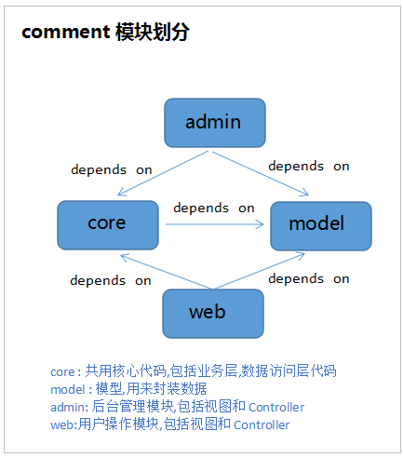
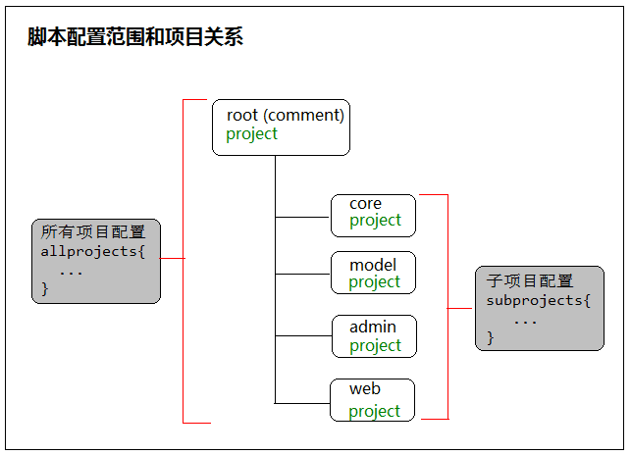

实例需求：
1 所有的项目都需要使用 Java 插件,web 项目也需要依赖 Java 环境;
2 web 子项目需打为 war 包;
3 统一配置公共属性,例如: group,version;
4 统一管理资源库
5 通用依赖配置,例如 logback 日志功能的引入.

操作步骤：
一. 创建 root 项目和所有的子模块项目
1 创建 Gradle 的 Java 项目,ArtifactId:comment
2 在 comment 下创建 Java 模块,ArtifactId:core
右键->new->Module->Gradle,Java
3 在 comment 下创建 Java 模块,ArtifactId:model
4 在comment 下创建 web 模块,ArtifactId:admin
5 在comment 下创建 web 模块,ArtifactId:web
6 删除 comment 下的 src,只做模块管理项目,不写业务.
项目结构和settings.gradle 配置信息

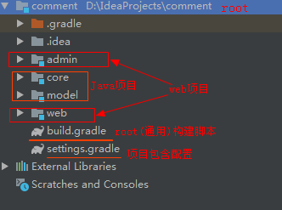
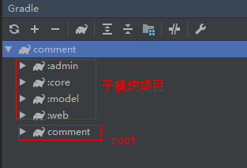
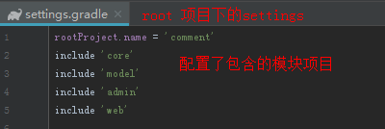

二 配置项目依赖
1 model 删除 junit 依赖（model 无需测试）
2 core 依赖 model
3 admin 和 web 模块依赖 core 模块
至此，模块和模块的依赖关系就搞定了。如下图：
三 所有项目使用 Java 插件,web项目使用 war
1 配置公用 java 插件引入
在 comment 项目下的 build.gradle 中将 java 插件和版本引入的配置转到 allprojects 中,因为 root 项目作为管理项目也需要加入 java 插件,所以此处不能使用 subprojects.
2 删除所有子模块项目中的 java 插件引入和版本指定.
3 检查是否配置成功
执行 core/model->Tasks->build->jar,能导出 jar 即 OK.
执行 admin/web->Tasks->build->war,能导出 war 即 OK.
四 统一公共属性配置和资源库
1 统一资源库配置
comment 的 build.gradle 中将 repositories 移动到 allprojects/subprojects 中
删除所有子模块中的资源库配置项
2 统一属性配置
将所有模块中的 group 和 version 统统配置在comment 的 build.gradle 的 allprojects/subprojects中,
子模块的配置删除.
也可使用ext 给project拓展属性或者使用属性配置文件gradle.properties 来配置统一的属性。

dependencies {
// core 依赖 model 子模块
// 模块的依赖使用 project(":模块名") 方式.
compile project(":model")
testCompile group: 'junit', name: 'junit', version: '4.11'
}
allprojects {
// 统一引入 java 插件和版本指定
apply plugin :"java"
sourceCompatibility = 1.8
}

dependencies {
// 依赖 core 模块
compile project(":core")
}

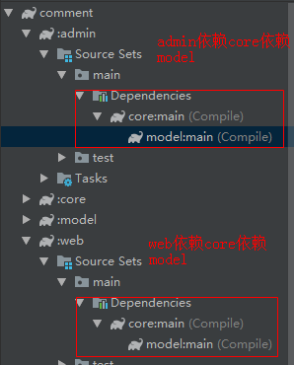
allprojects {
// 统一引入 java 插件和版本指定
apply plugin :"java"
sourceCompatibility = 1.8
// 统一指定所有项目的资源库
repositories {
mavenCentral()
}
}

subprojects {
// 统一 group 和 version
group 'cn.wolfcode.comment'
version '1.0.0'
}

5 所有项目引入 logback 日志
在 comment 下 build.gradle 中的allprojects/subprojects 中配置dependencies
6 模块配置文件以及关系
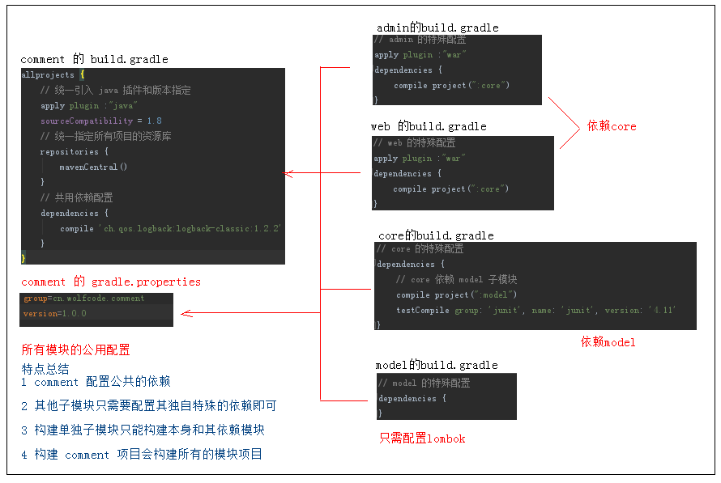
allprojects {
//...
// 共用依赖配置
dependencies {
compile 'ch.qos.logback:logback-classic:1.2.2'
}
}

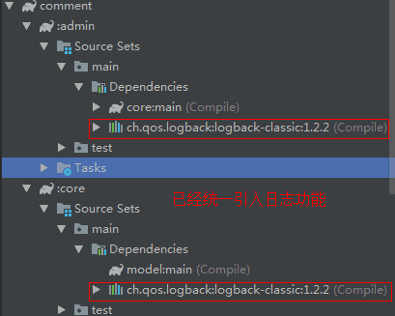

7 核心点汇总
1 在 root 项目的 build.gradle 中使用allprojects/subprojects 来做公共的配置
2 所有项目使用java,web 项目使用war
3 属性配置文件的抽取（gradle.properties）
4 项目的依赖使用 project（“:模块名”）

 |  |  |  | Gradle 项目发布
项目发布
项目发布可以将咱们写好的模块发布给别人去使用,也可以发布到公司的公共仓库以供依赖的项目使用.这是公司中多项目协同合作的重要环节。
Gradle 项目发布流程
1 由 Gradle 将项目打包和创建 metadata 文件
2 按要求发布到本地仓库或者远程仓库
这是发布的流程,也是待会咱们需要 gradle 帮咱们做的事情.

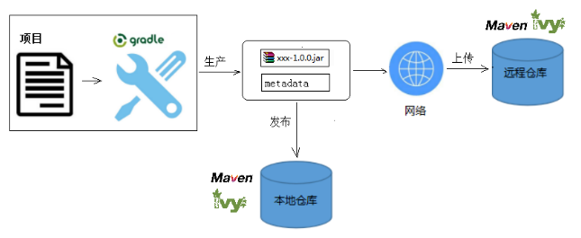

Gradle 项目发布的实现：
步骤：
1 添加 maven-publish 插件
2 配置发布任务
3 执行发布
发布到远程私服
发布到本地仓库
发布到 maven 中央仓库

添加 maven-publish 插件
apply plugin :'maven-publish'
配置发布任务
Gradle 操作窗口
多了 publishing 目录,其下有几个操作
generatePomFileForPublishProjectPublication : 生成 pom 文件
publish : 发布到 repositories 中指定的仓库(一般为 Maven 私服)
publishPublishProjectPublicationToMavenLocal : 执行 publishProject 指定操作到指定仓库
publishPublishProjectPublicationToRepository : 执行 publishProject 中的操作并发布到指定仓库(私服)
publishToMavenLocal : 执行所有发布任务中的操作发布到本地 maven 仓库
一般在公司就是将项目发布到私服供其他项目使用.直接操作 publish ,
发布到本地使用 publishToMavenLocal 即可.

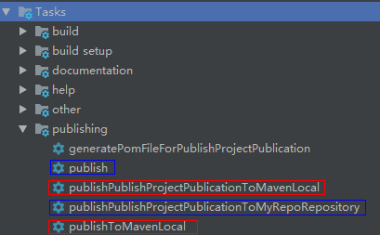

publishing {
publications {
// publishProject 为自定义名称,可写多个发布任务
publishProject(MavenPublication){
from components.java // 发布 jar 包
//from components.war // 发布 war 包
}
}
// 配置发布到哪里
repositories {
maven {
//指定要上传的 maven 私服仓库
url = ""
//认证用户和密码
credentials {
username 'root'
password 'admin'
}
}
}
}

open 是一种情怀,目前很多框架都是开源,如果咱们在发布项目时
想把源代码也发布出去怎么处理呢?
// 完整的配置
apply plugin :'maven-publish'
//打包源码
task sourceJar(type: Jar) {
from sourceSets.main.allJava
}
publishing {
publications {
// publishProject 为自定义名称,可写多个发布任务
publishProject(MavenPublication){
from components.java // 发布 jar 包
//from components.war // 发布 war 包
}
// 带源码的发布任务
publishJarProject(MavenPublication){
from components.java
//调用打包源码任务做发布
artifact sourceJar {
classifier "sources"
}
}
}
// 配置发布到哪里
repositories {
maven {
//指定要上传的 maven 私服仓库
url = ""
//认证用户和密码
credentials {
username 'root'
password 'admin'
}
}
}
}

//打包源码
task sourceJar(type: Jar) {
from sourceSets.main.allJava
}
publishing{
publications{
publishJarProject(MavenPublication){
from components.java
//调用打包源码任务做发布
artifact sourceJar {
classifier "sources"
}
}
}
// 配置发布到私服地址
repositories {
// ...
}
}

 |  |  |  |  | Gradle 加入web容器
对于 JavaWeb 项目来说，web 容器是必不可少的，毕竟 JavaWeb 项目需要运行在 web 容器中，接下来咱们就看下使用 Gradle 如何加入 web 容器。

gradle 使用嵌入式 Tomcat 部署 web 项目
在 gradle 中,嵌入式 Tomcat 使用 gradle-tomcat-plugin
文档 : https://github.com/bmuschko/gradle-tomcat-plugin/blob/master/README.md

引入步骤如下:
1 创建 gradle 的web 项目
2 将二进制插件添加到构建
3 引入插件库
4 Tomcat 版本配置
5 启动 Tomcat,运行项目
6 Tomcat 常用配置修改
7 加入 Servlet 等其他编译依赖
// 2 将二进制插件添加到 build.gradle
buildscript {
repositories {
jcenter()
}
dependencies {
classpath "com.bmuschko:gradle-tomcat-plugin:2.5"
}
}
// 3 引入插件库
apply plugin: "com.bmuschko.tomcat"
// 此插件用 apply 引入可以跟其他插件引入放一块,如果用的是 plugins 来引入就只能放在 buildscript 之后.

注意：buildscript 需要配置在所有的 plugins 配置之前,可用 apply plugin 引入插件。

// 4 Tomcat 版本配置
dependencies {
// 配置依赖 Tomcat 版本
def tomcatVersion = '8.0.42'
tomcat "org.apache.tomcat.embed:tomcat-embed-core:${tomcatVersion}",
"org.apache.tomcat.embed:tomcat-embed-logging-juli:${tomcatVersion}",
"org.apache.tomcat.embed:tomcat-embed-jasper:${tomcatVersion}"
}
// tomcat 版本可以按照需求选择版本,直接修改 tomcatVersion 即可.
5 启动 Tomcat,运行项目 ：在 IDEA右边出现 4个任务按钮,如右
tomcatJasper : 调用 jsp 转化器,将 jsp 转为类并编译为 class 文件.
tomcatRun : 启动 tomcat 服务器部署项目.
tomcatRunWar : 启动 tomcat 服务器部署 war
tomcatStop : 关闭 tomcat 服务器.
点击 tomcatRun 即可启动 tomcat
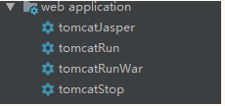

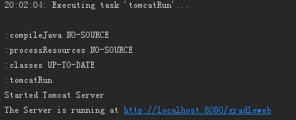

6 Tomcat 常用配置修改
详细配置查看 gradle-tomcat-plugin 插件介绍,如果需要完全控制任务或不想使用预配置的任务则需使用 TomcatBasePlugin 插件.
具体配置看官网,咱们这里先快速入手,能够把web项目跑起来.
7 编译器加入 Servlet 依赖：
由于目前只能使用 jsp 和一些静态的资源，动态资源 Servlet 无法进行编译，所以还需要加入 Servlet 的依赖。
providedCompile: 只在编译时依赖,运行环境下不需要.
// 单一配置
//tomcat.httpPort = 80 // 配置 http 端口
//tomcat.contextPath = '/' // 配置上下文路径
// 统一配置
tomcat{
httpPort = 80 // 配置 http 端口
contextPath = '/' // 配置上下文路径
}

providedCompile 'javax.servlet:javax.servlet-api:3.1.0'

apply plugin: 'com.bmuschko.tomcat-base'

 |  | 使用 Gradle 引入 gretty 插件

gretty 插件支持热部署,HTTPS,转发,调试,自动化运行环境等诸多特性,支持 jetty,tomcat 等多种 Servlet 容器。

简单操作：
1 加入 gretty 插件
gretty 安装很简单,不过需要下载的依赖比较多,刚开始会慢点.
以上两种方式选一种来安装就 ok，如果使用的 Gradle 版本比较低，可以使用以下方式来配置。

// build.gradle
// 1 apply 安装
apply from: 'https://raw.github.com/gretty-gradle-plugin/gretty/master/pluginScripts/gretty.plugin'
// 2 plugins 安装
plugins {
id 'java'
id 'war'
id "org.akhikhl.gretty" version "2.0.0"
}

// JDK6+，Gradle 1.10+
// build.gradle
buildscript {
repositories {
jcenter()
}
dependencies {
classpath 'org.akhikhl.gretty:gretty:+'
}
}
apply plugin: 'org.akhikhl.gretty'

2 启动使用 gretty 容器
默认使用 jetty9 容器.在 IDEA 工具中可看到如下操作。
Run 系列 ： 无需执行停止线程操作
1 编译项目 -> 2 启动 wab-app
gradle appRun/appRunDebug : 不依赖 war,点击停止按钮停止服务器
gradle appRunWar/appRunWarDebug : 依赖 war,点击停止按钮停止服务器
Start 系列: 需要执行停止线程操作
1 编译项目 -> 2 使用新线程开启服务，等待HTTP请求
gradle appStart/appStartDebug : 不依赖 war,用 gradle appStop 停止
gradle appRestart : 不依赖 war 重启
gradle appStartWar/appStartWarDebug : 依赖 war,用 gradle appStop 停止
详情：gretty task ： https://gretty-gradle-plugin.github.io/gretty-doc/Gretty-tasks.html
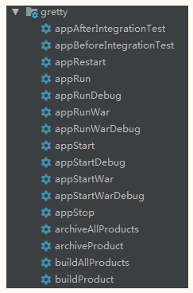

细节配置：
https://gretty-gradle-plugin.github.io/gretty-doc/Gretty-configuration.html#_scaninterval
1 Servlet 容器及其常用配置
2 热部署配置
Gretty 1.0.0+ 可使用 managedClassReload=true 来启动即时重新加载已更改的class文件.也可以手动修改热部
署的属性.
常用属性
scanInterval =1 ：监听周期(秒)，设置为 0 则关闭热部署，默认是1秒
scanDir：需要监听的文件夹，默认是如下目录
${projectdir}/src/main/java
${projectdir}/src/main/groovy
${projectdir}/src/main/resources
${projectdir}/build/classes/main
${projectdir}/build/resources/main
recompileOnSourceChange = true：监听源码变动，自动编译，默认是true
reloadOnClassChange = true：编译的类发生改变，自动加载，默认是true
reloadOnConfigChange = true：监听 WEB-INF 或 META-INF 发生改变，默认是true
reloadOnLibChange = true：监听依赖发生改变，默认是true
3 https 支持
生成自签名证书,只能在开发中使用
4 证书生成位置:
certificate -> "${project.buildDir}/ssl/cert"
key-store -> "${project.buildDir}/ssl/keystore"
key-store and key-manager passwords -> "${project.buildDir}/ssl/properties"
启动访问 https 连接,
注意,此处用的是 gretty 自签名证书,并非指向 Certificate Authority (CA).可手动配置引用已经存在的证书.

gretty {
// 指定默认 Servlet 容器,支持 jetty7/8/9，jetty9.3/9.4(仅 jdk8),tomcat7/8
servletContainer = 'tomcat8'
// 修改服务器端口
httpPort = 80
// 修改上下文路径
contextPath = '/'
}

// https 配置
gretty {
//httpEnabled = false // 禁用http
httpsEnabled = true // 启用https 生成自签名证书
// httpsPort = 443 默认是 8443
}

gretty {
sslKeyStorePath = '/some/path/keystore'
sslKeyStorePassword = 'someKeystorePassword'
sslKeyManagerPassword = 'someKeyManagerPassword'
sslTrustStorePath = '/another/path/trust_keystore'
sslTrustStorePassword = 'someTrustStorePassword'
}

5 使用 gretty 实现debug调试
常用操作中有很多 xxxDebug ,这些都是 debug 运行.在 IDE 中直接运行没效果,在 idea 中需使用远程调试来
实现 debug 调试.
操作步骤：
1 准备调试资源，双击某个 debug 任务,例: appStartDebug
2 配置 idea 远程调试
3 启动 idea 远程调试
4 debug 调试
1 双击某个 debug 任务,例: appStartDebug
2 配置远程调试
3 选择远程调试
等待项目启动即可进行调试： 选择控制台的 Run 选项卡,观察项目启动。
4 debug 调试资源
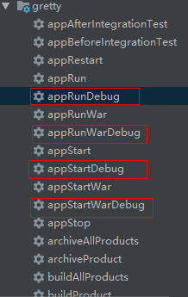

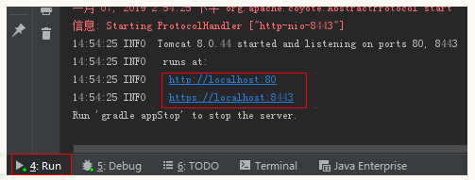

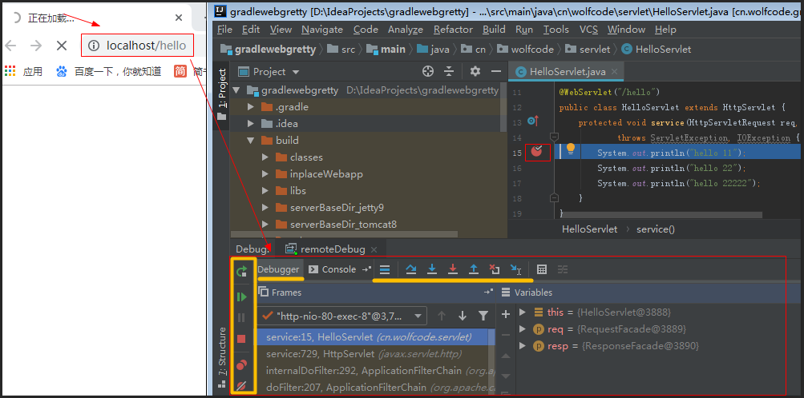

5 gretty 生成可执行项目
gretty 可以类 springboot 的项目打包功能,gretty 可以把一个项目导出成拥有Servlet 容器和启动程序的项目.还可以将项目整体压缩,操作如下：
命令：gradle buildProject
生成可执行的项目,生成目录:build/output/${project.name}
项目结构如右图
conf : 包含服务器的配置文件
runner : 包含Servlet 容器的运行库
starter : 包含Servlet 容器部署java程序需要的运行库
webapps : 一个或多个你的 web 项目
命令： gradle archiveProduct
将可执行项目打包
生成目录: build/output/${project.name}
打包项目为zip包.
存在:build/output/${project.name}-${project.version}.zip
以上只是 一些常用的配置，跟多配置看插件文档：https://gretty-gradle-plugin.github.io/gretty-doc/index.html

